Тест-план
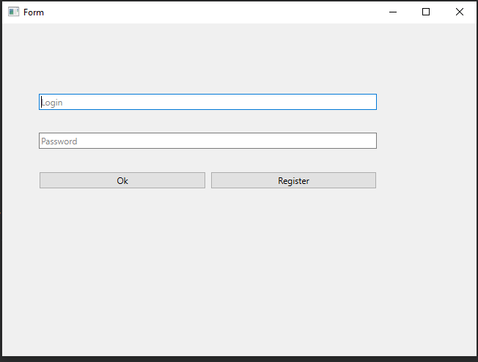
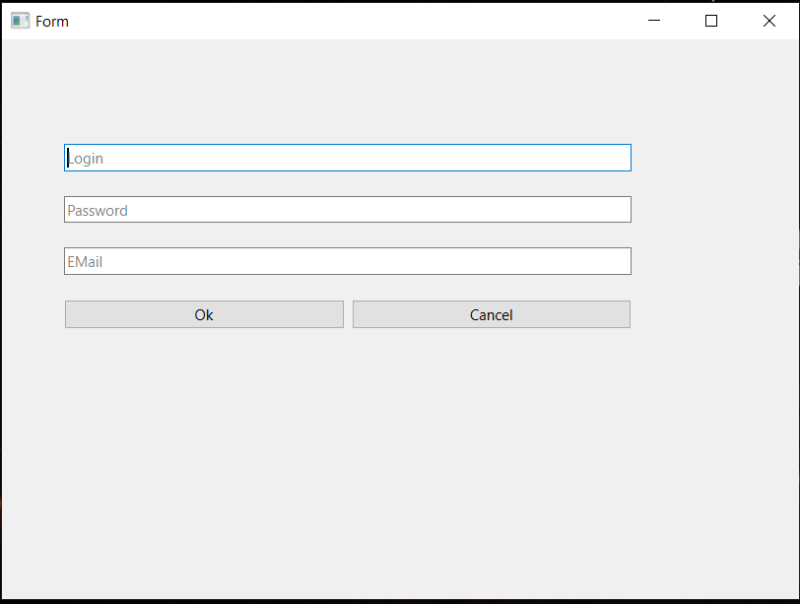
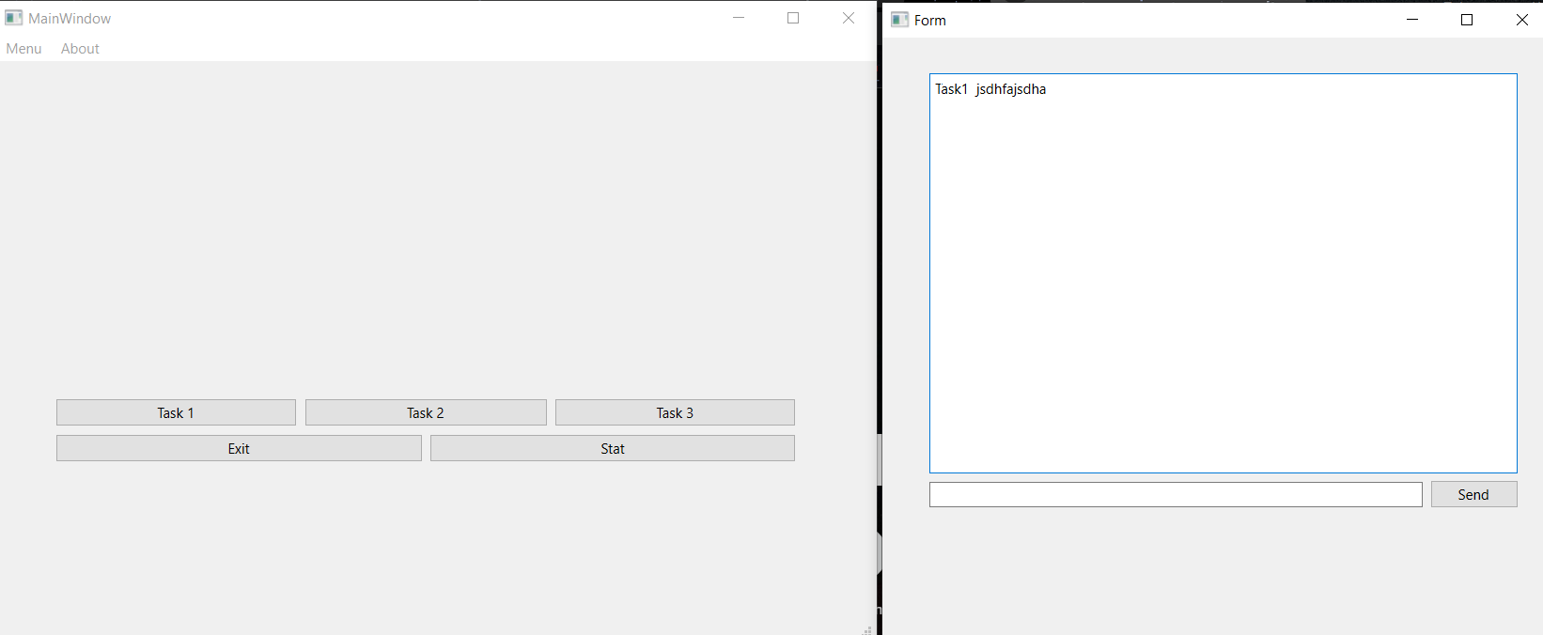
 |  |  | Тест-план по системному тестированию Тренажера по МЛТА
 | Цели доработки
 | Обеспечение корректного функционирования утилиты для проверки знаний

 | Важен критерий: задукоментированы все дефекты, исправлены все дефекты с приоритетом выше Critical

 | 1 - самый высокий приоритет
JiraTask | Область функционала | Приоритет | Стратегия тестирования | h | Риски | Статус | Аналитик | Разработчик | Тестировщик | FSD
 | Авторизация и регистрация | 3 | Проверить правила заполнения полей логин/пароль | 1 |  | Закончено | Хоанг | Нгуен | Ву | файлы с данными для тестирования (БД тестовая, картинки,
 | Кнопки поиска и показа | 2 | Проверить правила заполнения полей логин/пароль/email | 1 |  | Закончено | Нгуен | Ву | Хоанг
 | Кнопка о продукте и загрузка файла | 1 | Проверить правила заполнения поля ответ | 1 |  | Закончено | Ву | Хоанг | Нгуен
Итого |  |  |  | 3 |  |  |  |  |  |  | =

Дефект Nguyen
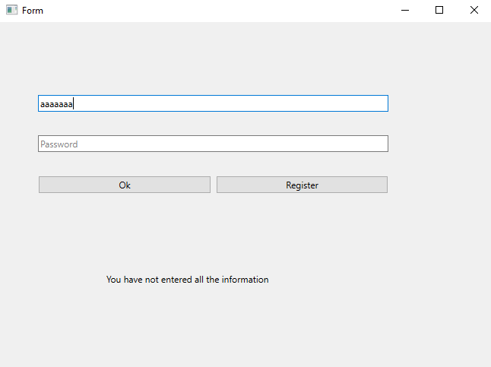
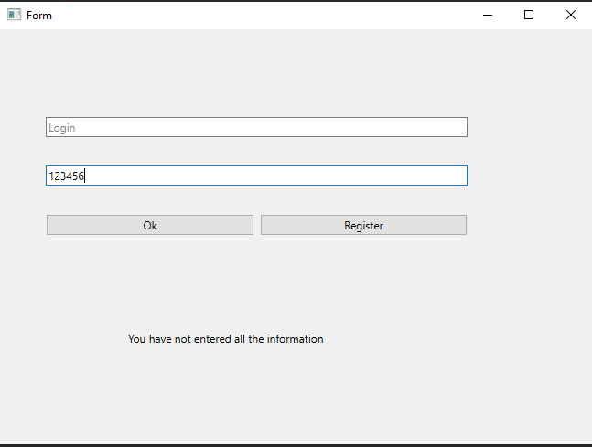
Название | Предупреждение об отсутствии логина и пароля
№ дефекта | 1 (из системы управления дефектами), 2 | № тест-кейса | А01
Проект | Тренажер по МЛТА | Компонент | Авторизации
Статус | Closed | Номер версии | от 16.06.2022
Важность: | Minor | Приоритет: | Low
Назначен на |  | Автор | Nguyen
Описание | Шаги воспроизведения первого деффекта 1 Запустить приложение Тренажер по МЛТА 2 Ввести в поле пароль 665655 Ожидаемый результат: Появление предупреждения, что не введён логин. Наблюдаемый результат: сообщение о том, что не все поля заполнены Шаги воспроизведения второго деффекта 1 Запустить приложение Тренажер по МЛТА 2 Ввести в поле логин dsads Ожидаемый результат: Появление предупреждения, что не введён лароль. Наблюдаемый результат: сообщение о том, что не все поля заполнены
Вложения | добавляют скрины дефекта

Дефект Vu
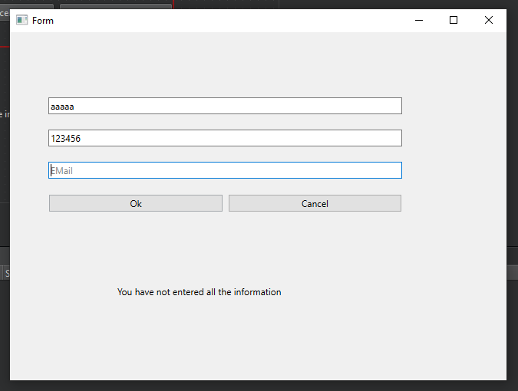
Название | Предупреждение об отсутствии емайла
№ дефекта | 3 | № тест-кейса | P01
Проект | Тренажер по МЛТА | Компонент | Авторизации
Статус | Closed | Номер версии | от 16.06.2022
Важность: | Minor | Приоритет: | Low
Назначен на |  | Автор | Vu
Описание | Шаги воспроизведения первого деффекта 1 Запустить приложение Тренажер по МЛТА 2 Нажать кнопку Registration 3 Ввести логин 3213213, пароль 12345 Ожидаемый результат: Появление предупреждения, что не введён емайл. Наблюдаемый результат: сообщение о том, что не все поля заполнены
Вложения | добавляют скрины дефекта

Дефект Hoang
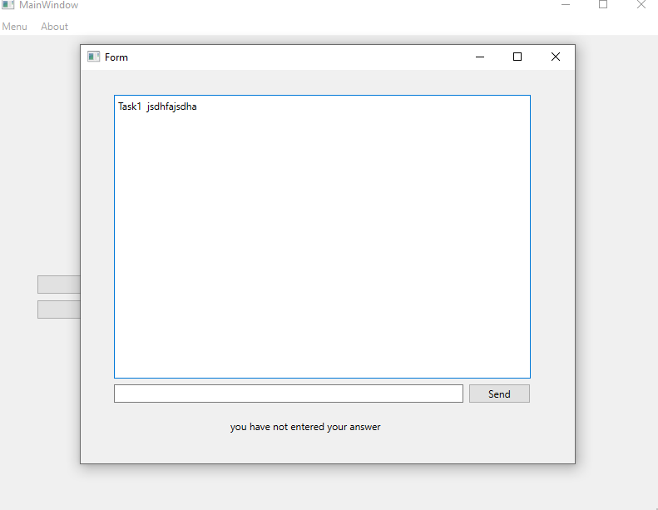
Название | Предупреждение об отсутствии введенного ответа
№ дефекта | 4 | № тест-кейса | T01
Проект | Тренажер по МЛТА | Компонент | Задания
Статус | Closed | Номер версии | от 16.06.2022
Важность: | Minor | Приоритет: | Low
Назначен на |  | Автор | Hoang
Описание | Шаги воспроизведения первого деффекта 1 Запустить приложение Тренажер по МЛТА 2 Войти по рабочему логину и паролю 3 Нажать task1 4 Не вводя ответ, нажать кнопку Check Ожидаемый результат: Появление предупреждения, что не введён ответ Наблюдаемый результат: сообщение о том, что ответ неправильный
Вложения | добавляют скрины дефекта

